Sheet1
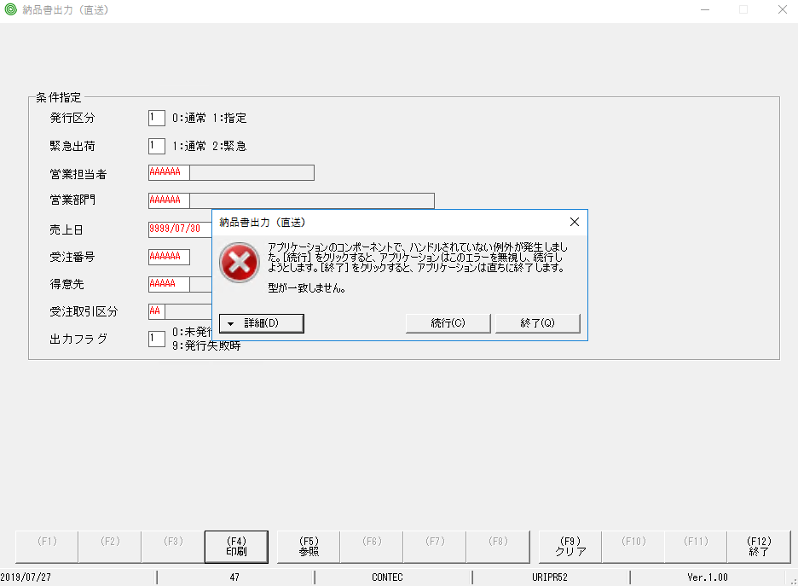
問題１：

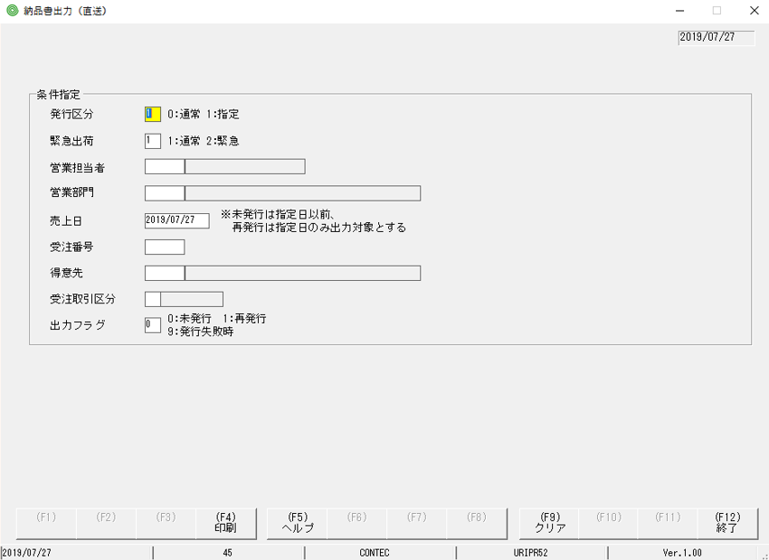

label canh phải

 | ラベルの場合：右揃え

問題２： | khi nhập dữ liệu ko đúng giống trong hình, bấm F4 thấy văng ra lỗi này

